Лист1
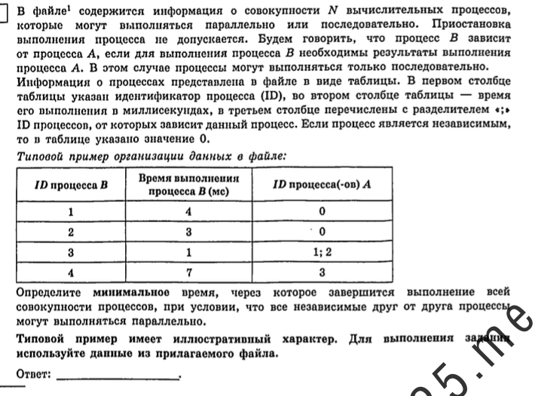
0 | Время выполнения процесса B (мс) | ID процесса(ов) A |  |  |  |  |  | 0
1 | 3 | 0 |  |  | 0 | 0 | 0 | 3
2 | 5 | 0 |  |  | 0 | 0 | 0 | 5
3 | 6 | 0 |  |  | 0 | 0 | 0 | 6
4 | 4 | 1 | 2 | 3 | 3 | 5 | 6 | 10
5 | 8 | 4 |  |  | 10 | 0 | 0 | 18
6 | 2 | 0 |  |  | 0 | 0 | 0 | 2
7 | 3 | 6 |  |  | 2 | 0 | 0 | 5
8 | 5 | 4 | 7 |  | 10 | 5 | 0 | 15
9 | 6 | 0 |  |  | 0 | 0 | 0 | 6
10 | 2 | 8 | 9 |  | 15 | 6 | 0 | 17
11 | 2 | 9 |  |  | 6 | 0 | 0 | 8
12 | 4 | 11 |  |  | 8 | 0 | 0 | 12

